Sheet1
环境配置：
1.Node.js （npm：JavaScript的应用商店+管理器）
2.包管理器：yarn
3.Expo 工具：React Native 服务的开发工具链和平台（可以理解为封装为react native）
4.安卓开发工具包Android SDK.(这个我是在Android studio里面附带下载的)，需要把他添加到环境变量里面
5.Java编译器。这个也是在Android studio里面，把他添加到环境变量里
6.（修改镜像文件android/build.gradle）
7.下载后的项目文件路径不要有中文，路径深度不要太多

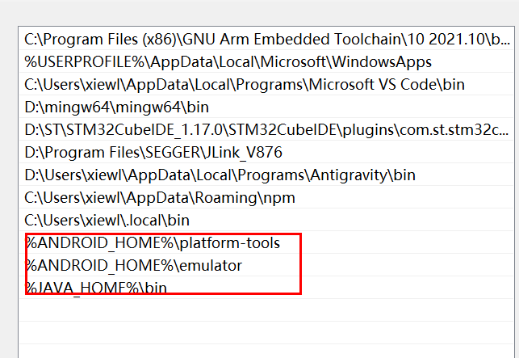

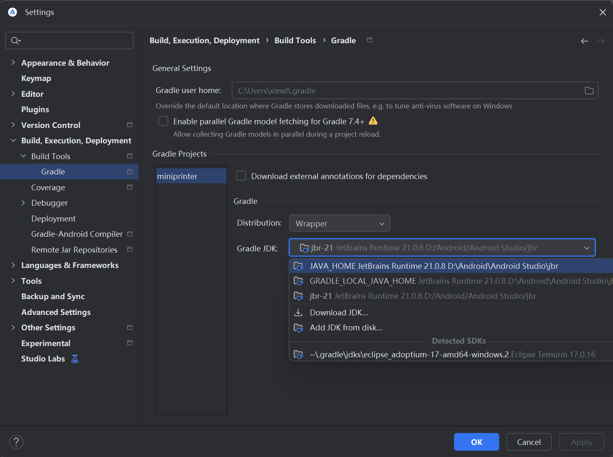

调试环境：
1.终端在项目目录下输入： npx expo start(运行后要根据终端指示输入命令) /npx expo run:android（推荐，这个有编译效果）
3.13更新：npm run android 这个是调试模式跑app。（首要） 如果没连上就手动连接：exp://127.0.0.1:8081
2.在第一次运行npx expo run:android的时候Gradle下载依赖很慢，需要修改项目里面的android/build.gradle镜像文件（这一步修改了老久）
2.1可能会遇到NDK下载损坏的情况，需要根据提示删除它破损的NDK安装包
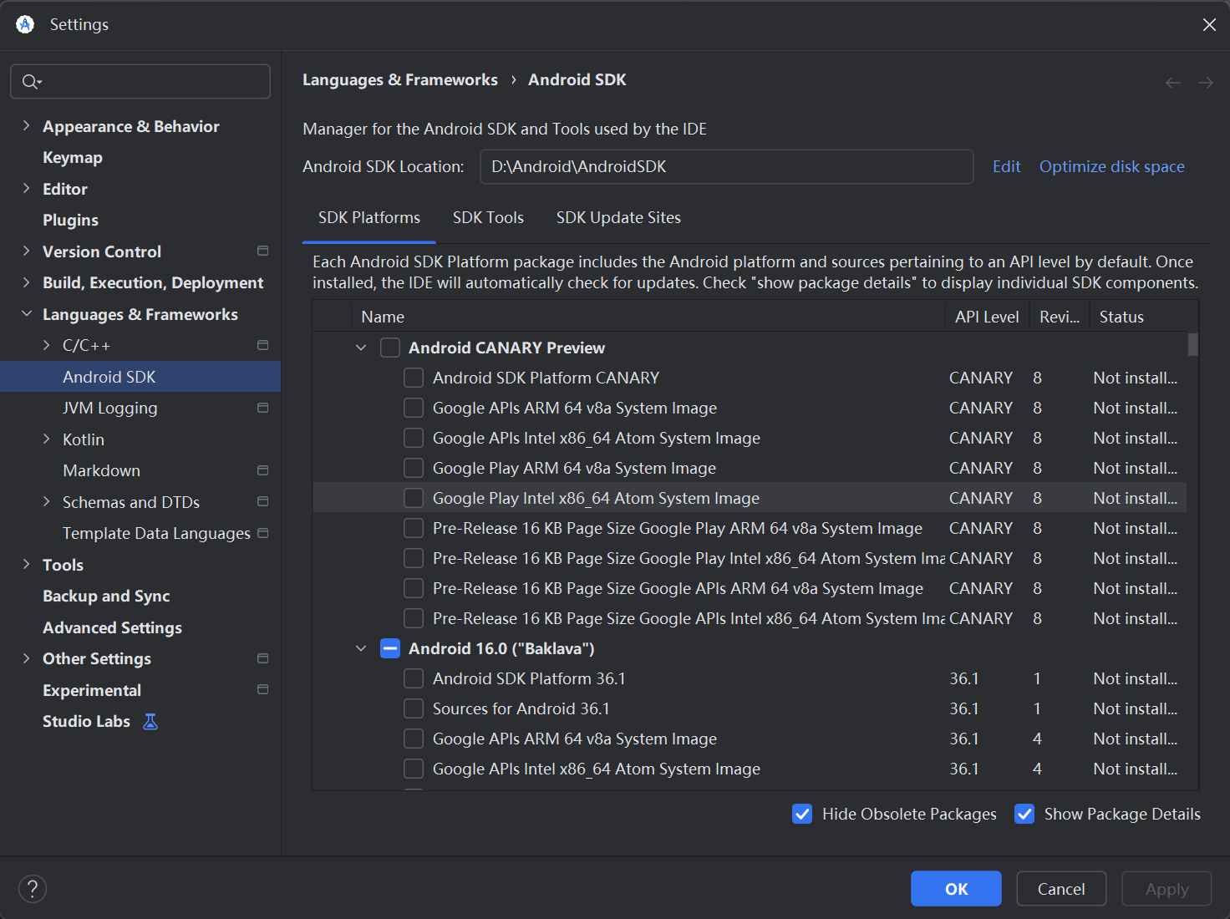

遇到的问题：(这个是模拟器方式)
1.调试器屏幕过小无法装载app的界面
解决：新开另一个终端，输入： adb shell wm density 240修改DPI
2.调试器有时候打开会黑屏：
在android studio里面找到device manger ，修改Graphics，automatic -> software/hardware.或者cold boot 冷启动

平板调试（更新）：
1.在平板上要打开开发者模式和USB调试开关
adb devices可以查看设备号
2. npx run android
3.连接的端口要设置为：hppt://127.0.0.1:8081

发布版本：
1. npx expo run:android --variant release
路径在~/android\app\build\outputs\apk\release
2.用第二种方法：cd android
./gradlew assembleRelease(更新3.16:当前使用)

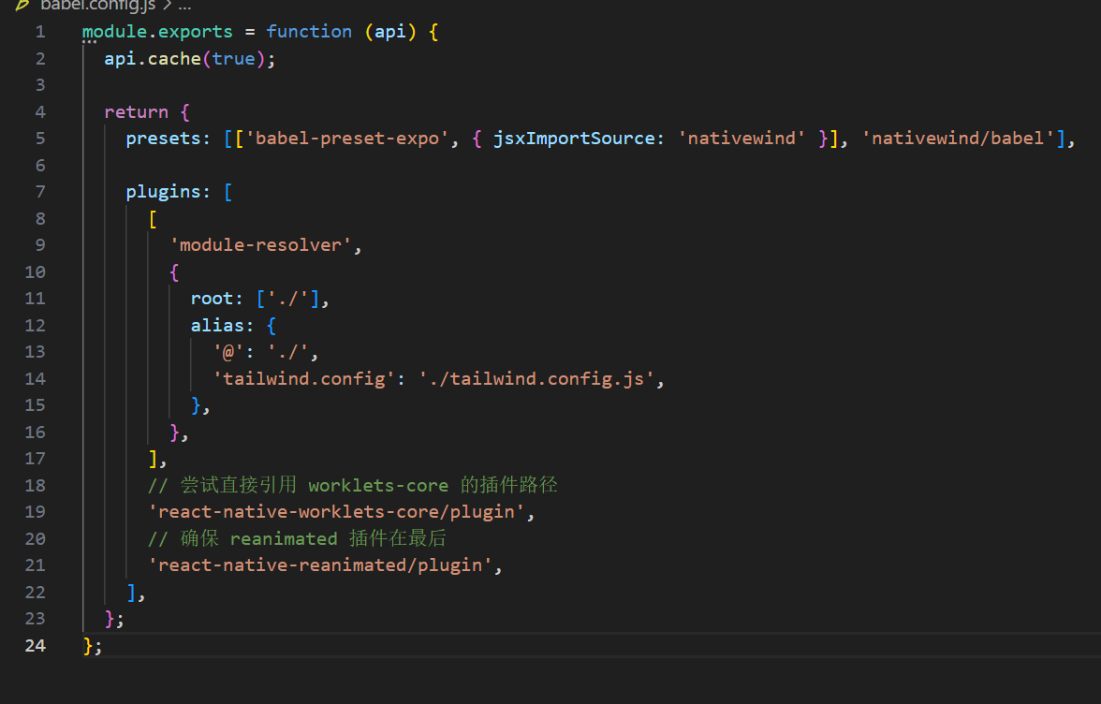

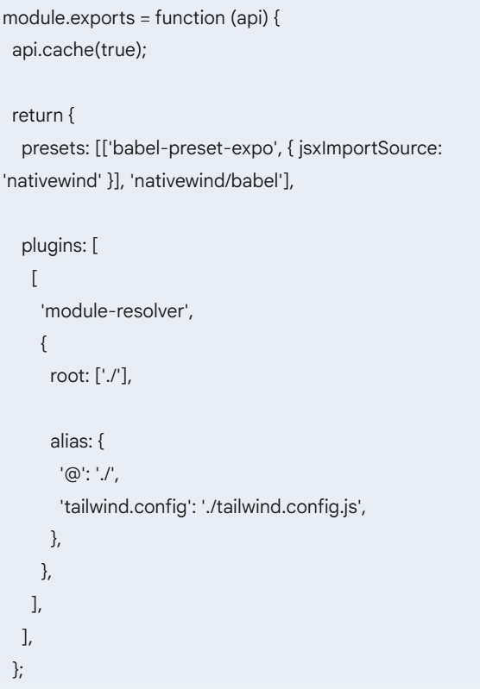

APP调试：
1.踩了好多坑。。。
2.平板首先打开USB开发者调试模式，使用USB连接电脑，在电脑端执行
adb reverse tcp:8081 tcp:8081
然后再执行npm run android 。这样可以实现平板wifi连接设备，但依然保持与电脑的连接
3.项目存在两个版本的应用：发布应用与调试应用。如果发布了应用后调试会报错

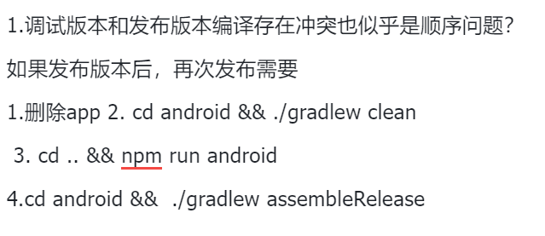

常见命令及工具
1.Node.js:
一个JavaScript运行环境
用JS写后端程序、构建工具、脚本工具
npm、npx、yarn等工具依赖它运行
2.npm（Node Package Manager）:
Node.js自带的包管理工具
下载、安装、管理JS依赖包（npm install）

3.npx(Node Package Execute)
npm附带工具
临时执行一个npm包 （npx expo start）
4.yarn
同npm，用来安装和管理依赖
5.React Native
跨平台移动端开发框架
用JS+React 语法开发Android 和 IOS原生App
6.Expo
基于React Native 开发工具平台
简化React Native 开发流程
7.ADB(Android Debug Bridge)
Android官方调试工具

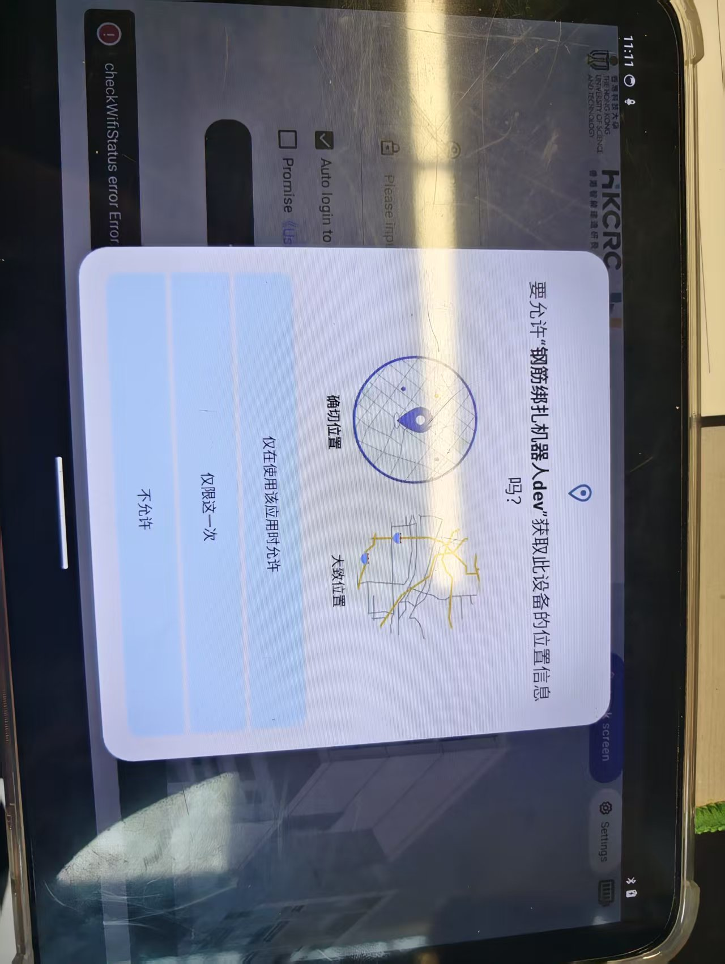

1.APP获取wifi权限需要提前获取位置权限
1.1 联网只需要网络权限
1.2 但扫描wifi/蓝牙 需要位置权限

